id_tokenによるユーザー情報取得フロー
id_tokenによるユーザー情報取得フロー(openid connect)

1 | 認可コードリクエスト
 | https://auth.comee.ml/authorization?response_type=code&client_id=19273204454143&scope=openid+name+email&redirect_uri=https://api.authlete.com/api/mock/redirection/15797187998607

2 | メール、パスワードでユーザー認証
 |  | test@test.com / password

3 | 認可コードを取得
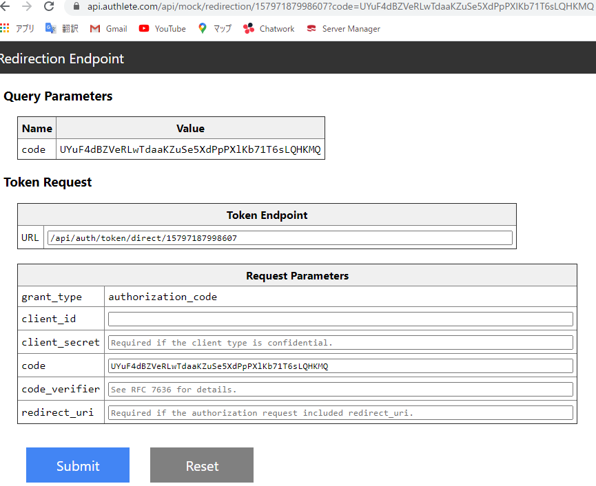

4 | 取得した認可コードでidトークン、アクセストークンを取得
 | ① | Authlete開発者用ページ（上記）から取得
 |  | URL: | https://auth.comee.ml/api/token
 |  | client_id: | 19273204454143
 |  | redirect_uri | https://api.authlete.com/api/mock/redirection/15797187998607

 | ② | curlコマンドで取得
 |  | curl -k https://auth.comee.ml/api/token ^ |  | ※ -k … SSLのエラーを無視
 |  | -d grant_type=authorization_code ^
 |  | -d code={認可コード} ^
 |  | -d client_id=19273204454143 ^
 |  | -d redirect_uri=https://api.authlete.com/api/mock/redirection/15797187998607

5 | 取得したidトークンをデコード
 | ※下記Webサイトでデコードして確認が可能
 | https://kjur.github.io/jsrsasign/tool/tool_jwtveri.html
 |  | step1に取得したidトークンを入力、step3の「Just Decode JWT」をクリック
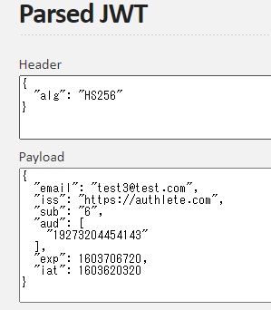

 | 参考URL
 |  | 手順 | https://www.authlete.com/ja/developers/tutorial/oidc/
 |  | スコープ（Authlete仕様） | https://docs.authlete.com/#authorization-endpoint | ※Response>Parameters>scope参照
 |  | スコープ（openid仕様） | https://qiita.com/TakahikoKawasaki/items/185d34814eb9f7ac7ef3#15-%E3%82%AF%E3%83%AC%E3%83%BC%E3%83%A0-claim
 |  | IDトークン | https://qiita.com/TakahikoKawasaki/items/8f0e422c7edd2d220e06

access_tokenによるユーザー情報取得フロー
access_tokenによるユーザー情報取得フロー(openid connect)

1 | 認可コードリクエスト
 | https://auth.comee.ml/authorization?response_type=code&client_id=19273204454143&scope=openid+email+name&redirect_uri=https://api.authlete.com/api/mock/redirection/15797187998607

 |  | ※ユーザー情報エンドポイントにアクセスするためには、最低限 openid スコープを含むアクセストークンが必要

2 | メール、パスワードでユーザー認証
 |  | test@test.com / password

3 | 認可コードを取得（URLパラメータから取得可能）


4 | 取得した認可コードでアクセストークンを取得
 | ① | Authlete開発者用ページ（手順3）から取得
 |  | URL: | https://auth.comee.ml/api/token
 |  | client_id: | 19273204454143
 |  | redirect_uri: | https://api.authlete.com/api/mock/redirection/15797187998607

 | ② | curlコマンドで取得
 |  | curl -k https://auth.comee.ml/api/token ^ |  | ※ -k … SSLのエラーを無視
 |  | -d grant_type=authorization_code ^
 |  | -d code={認可コード} ^
 |  | -d client_id=19273204454143 ^
 |  | -d redirect_uri=https://api.authlete.com/api/mock/redirection/15797187998607

5 | 取得したアクセストークンでユーザー情報取得
 |  | curl -k https://res.comee.ml/api/userinfo ^
 |  | -H "Authorization: Bearer {アクセストークン}"

 | 参考URL
 |  | Authlete UserInfo仕様 | https://docs.authlete.com/#auth-userinfo-api
 |  | OpenID仕様 | https://openid.net/specs/openid-connect-core-1_0.html#UserInfo

